создание комфортных условий
Создание комфортных условий обучения

Показатели | 2015-2016 | 2016-2017 | 2017-2018
Общая численность учащихся | 354 | 386 | 386 |  | 2015-2016 | 2016-2017 | 2017-2018
Численность учащихся по образовательной программе начального общего образования | 164 | 205 | 210 | Средняя наполняемость класса в начальной школе | 18 | 23 | 21
Численность учащихся по образовательной программе основного общего образования | 152 | 150 | 150 | Средняя наполняемость класса в основной школе | 15 | 15 | 17
Численность учащихся по образовательной программе среднего общего образования | 38 | 31 | 26 | Средняя наполняемость класса в средней школе | 13 | 15 | 13
 |  |  |  | Доля учащихся, имеющих возможность заниматься в оборудованных специализированных кабинетах (кабинет физики, химии, ОБЖ, биологии, информатики, технологии, иностранного языка) | 100 | 100 | 100

Обесп. библ. фонда
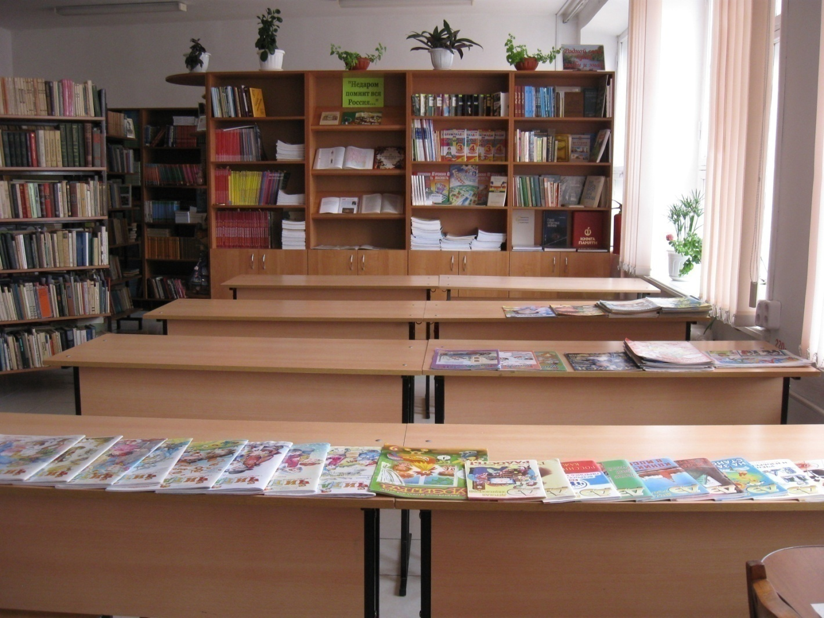
 | Обеспеченность библиотечного фонда
 | Обеспеченность учебниками (%)
2015-2016 | 98% |  | 1
2016-2017 | 98%
2017-2018 | 100%

 |  | 2015-2016 | 2016-2017 | 2017-2018
Обеспеченность учебниками (%) |  | 98% | 98% | 100%

 |  | 2015-2016 | 2016-2017 | 2017-2018
Наличие читального зала |  | да | да | да

Условия для ДО
Условия для получения дополнительного образования и организации досуговой деятельности

 | 2014-2015 уч.год | 2015-2016 уч.год | 2016-2017 уч.год
Доля учащихся, охваченных кружковой работой, факультативами, занятиями в спортивных секциях | 93% | 82% | 89%
Количество направлений дополнительной образовательной деятельности | 7 | 7 | 7
Перечень направлений дополнительной образовательной деятельности | физкультурно-спортивное на-правление, туристско-краеведческое направление, естественно-научное на-правление, социально-педагогическое направление техническое на-правление, гуманитарное направление, художественно-творческое направление | физкультурно-спортивное на-правление, туристско-краеведческое направление, естественно-научное на-правление, социально-педагогическое направление техническое на-правление, гуманитарное направление, художественно-творческое направление | физкультурно-спортивное на-правление, туристско-краеведческое направление, естественно-научное на-правление, социально-педагогическое направление техническое на-правление, гуманитарное направление, художественно-творческое направление
Наличие разработанных программ ДО в соответствии с требованиями к ним и их реализация | да | да | да
Материально-технические возможности и наличие специализированных помещений для получения ДО | 27 спортивный зал, учебные кабинеты, зал лечебной физкультуры, кабинет информатики, тир, спортивная площадка | 27 спортивный зал, учебные кабинеты, зал лечебной физкультуры, кабинет информатики, тир, спортивная площадка | 28 спортивный зал, учебные кабинеты, зал лечебной физкультуры, кабинет информатики, тир, спортивная площадка

Доля учащихся, охваченных дополнительным образованием ( от общего количества обучающихся)
 | 2014-2015 | 2015-2016 | 2016-2017
Всего по ОУ | 93% | 82% | 89%
Первая ступень | 47% | 41% | 51%
Вторая ступень | 36% | 31% | 31%
Третья ступень | 9% | 10% | 7%

класс | 1 | 2 | 3 | 4 | 5 |  | 6 |  | 7 |  | 8 |  | 9 |  | 10 |  | 11
Показатели | родители | родители | родители | родители | учащиеся | родители | учащиеся | родители | учащиеся | родители | учащиеся | родители | учащиеся | родители | учащиеся | родители | учащиеся | родители
Возможности получения дополнительного образования | 3.7 | 3.8 | 3.6 | 3.5 | 3.6 | 3.7 | 3.9 | 3.7 | 3.6 | 3.5 | 3.3 | 3.5 | 3 | 3.1 | 3.4 | 3.6 | 3.5 | 3.9 | 3.525
Условия для развития (раскрытия способностей) учеников | 3.7 | 3.8 | 3.3 | 3.5 | 3.7 | 3.6 | 3.8 | 3.6 | 3.4 | 3.4 | 3.2 | 3.3 | 3.2 | 3.2 | 3.6 | 3.7 | 3.5 | 3.8 | 3.4875

